Лист1
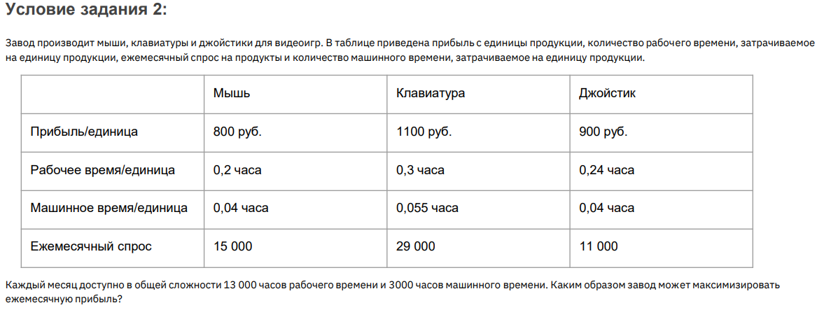

 | Мышь | Клавиатура | Джойстик |  | Доход | 48,886,666.667 ₽
Прибыль/единица | 800.00 ₽ | 1,100.00 ₽ | 900.00 ₽
Рабочее время/единица | 0.200 | 0.300 | 0.240
Машинное время/единица | 0.040 | 0.055 | 0.040
Ежемесячный спрос | 15,000.000 | 24,533.333 | 11,000.000

Время ежемесячно | Мышь | Клавиатура | Джойстик | Итого
Рабочее время | 3,000.000 | 7,360.000 | 2,640.000 | 13,000.000
Машинное время | 600.000 | 1,349.333 | 440.000 | 2,389.333

Ограничения
Ежемесячно рабочее время | 13,000 | не более
Ежемесячно машинное время | 3,000 | не более
Ежемесячный спрос на мыши | 15,000 | не более
Ежемесячный спрос на клавиатуры | 29,000 | не более
Ежемесячный спрос на джойстики | 11,000 | не более

